Tabelle1
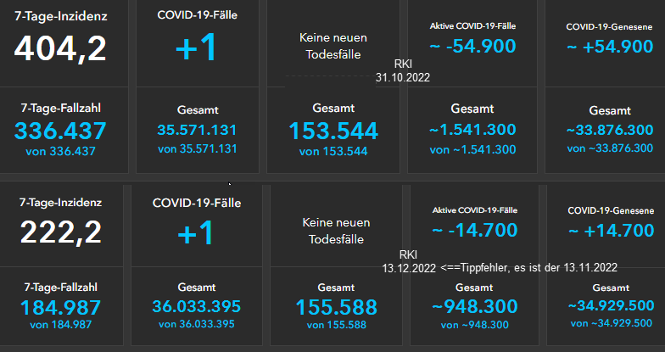
 | KW 44 bis KW 47 |  | Impfstatus & Krankheitsschwere KW 44 bis KW 47

 | COVID-19-Fälle | COVID-19-Todesfälle |  | Hospitalisiert | Intensivstation | Verstorben
2022-10-31 | 35,571,131 | 153,544 | 5 bis 11 | 4 | 0 | 0
2022-11-13 | 36,033,395 | 155,588 | 12 bis 17 | 2 | 0 | 0
Differenz | 462,264 | 2,044 | 18 bis 59 | 169 | 7 | 6
Quelle: Schwarzer Dashboardauszug rechts |  |  | 60 und älter | 975 | 81 | 219
 |  |  | Summen | 1,150 | 88 | 225
 |  |  | Quelle: Monitoring-Auszug unten
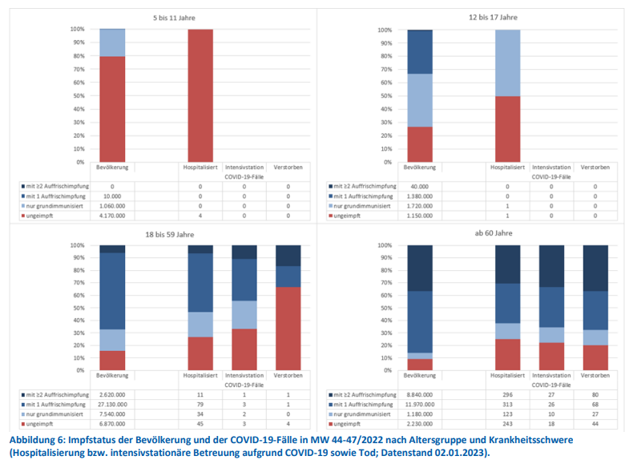

 |  |  |  |  |  |  | Quelle: Dashboard RKI
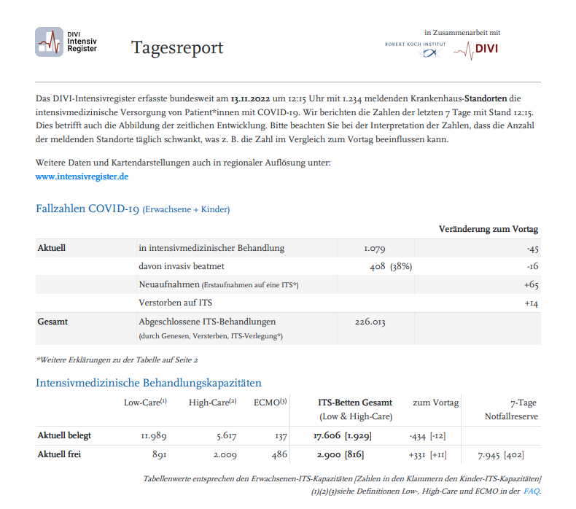

Quelle | https://www.rki.de/DE/Content/Infekt/Impfen/ImpfungenAZ/COVID-19/Monatsberichte/2023-01-05.pdf?__blob=publicationFile

(C) Rüdiger Stobbe - Alle Berechnungen nach bestem Wissen und Gewissen, aber ohne Gewähr |  |  |  |  |  |  | Quelle | https://edoc.rki.de/bitstream/handle/176904/10420/2022-11-13_12-15_DIVI_Intensivregister_Report.pdf?sequence=1&isAllowed=y

